Hoja1
Imagen | Componentes | Detalles | Cantidad | Precios |  | Total
 |  |  |  | Sawers | Ardunel
 | Termocupla par tipo k | Este conector se utiliza ampliamente en circuitos de termopar y RTD, dando una solución rápida y con buen contacto. Está diseñada con un buen aislamiento, pasadores metálicos, su construcción asegura un buen contacto. | 1 | Bs. 15 | Bs. 15 | Bs. 15
 | Amplificador de serial | aparato electrónico que permite aumentar la magnitud de potencia de una señal de entrada | 1 | Bs. 35 | - | Bs. 35
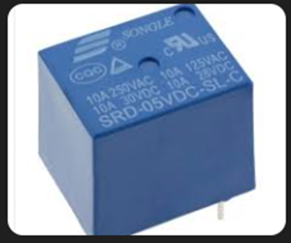 | Rele de 13 Ampers a 5 v | dispositivo interruptor electrónico que conmuta el paso de la electricidad cuando una pequeña corriente es aplicada en sus terminales de control. Los SSR consisten en un sensor que responde a una entrada apropiada (señal de control), un interruptor electrónico de estado sólido que conmuta el circuito de carga, y un mecanismo de acoplamiento a partir de la señal de control que activa este interruptor sin partes mecánicas | 1 | Bs20 | Bs. 20 | Bs. 20
 | Arduino NANO | El Arduino Nano es una placa basada en el ATmega328P (Arduino Nano 3.x). Tiene más o menos la misma funcionalidad del Arduino Duemilanove o Uno pero en un empaque más pequeño. | 1 | Bs. 45 | Bs. 50 | Bs. 45
 | Leds | Un diodo emisor de luz (también conocido por la sigla LED, del inglés light-emitting diode) es una fuente de luz constituida por un material semiconductor dotado de dos terminales. | 5 | Bs. 0,2 | Bs. 0,25 | Bs. 0,25
 | Pantalla lcd 16x2 | Este es un módulo de pantalla LCD compatible con Arduino 20x4 con interfaz I2C de alta velocidad. Es capaz de mostrar 20x4 caracteres en dos líneas, caracteres blancos sobre fondo azul En general, la pantalla LCD se quedará sin recursos de pin Arduino. Necesita 6 pines digitales y 2 pines de alimentación para una pantalla LCD. Si desea construir un proyecto de robot, será un problema con Arduino UNO y la pantalla LCD. | 1 | Bs. 35 | Bs. 22 | Bs. 22
 | Buzzer | Este zumbador piezoeléctrico tiene 23 mm de diámetro y los pines de PCB están separados por 15 mm. Diseñado para 3 - 24 V, consume 12 mA a 12 V y produce un tono de 3,5 kHz a un nivel de 85 dB a 30 cm. | 2 | Bs. 4 | Bs. 3 | Bs. 3
 | Botones | medidas: 8x8x5 | 5 | Bs. 1 | Bs. 1 | Bs. 1
 | Placa de plancha |  | 1
 | Potenciometros | valor: 50K Ohm | 3 | Bs. 6 | Bs. 3,50 | Bs. 6
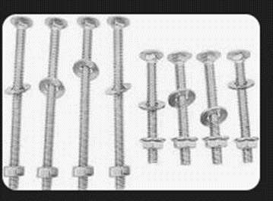 | Kit Tornillos y tuercas | Las tuercas y los tornillos son elementos de fijación que se utilizan para unir piezas ya sea de forma permanente o temporal. | 20 | Bs. 95 (Bs. 1 Unidad) | Bs. 100 | Bs. 95 (Bs. 1 Unidad. 1 Unidad)

